Wan2.2分镜表
ai模型 | 镜头序号 | 时长 | 槽位（景别+内容+情绪+运镜） | 适配素材示例 | 图生视频专用提示词示例 | 备注
素材处理：GPT-5.5 视频模型：Wan2.2 | 1入场 | 5秒 | 远景｜托斯卡纳式柏树大道上，两人牵手向前；清晨、轻盈、对未来充满期待｜镜头从高位缓慢前推并轻微下沉，沿道路引导线跟随 | 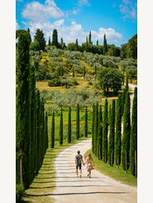 | 9:16竖版，电影感写实，保持原图人物身份、服装、发型、身材比例、道路与树木构图完全一致。0–1.2秒：清晨云层缓慢横移，柏树梢和裙摆被微风轻轻吹动；1.2–3.2秒：情侣保持牵手，从画面下方向道路深处自然步行，步伐轻松同步，身体轻微起伏；3.2–4秒：镜头继续高位缓慢前推并略微下沉，让道路延伸感更强，人物逐渐变小。动作克制自然，阳光稳定，无突然变焦。禁止新增人物、改变服装、扭曲道路、树木漂移、肢体变形、脸部重绘、画面抖动或闪烁。 | 定制字幕
 | 2互动 | 2s | 大全景｜高山草坡上情侣并排做侧手翻；明亮、自由、青春感｜低机位沿坡面缓慢推进，轻微仰拍，强调天空与山峰尺度 | 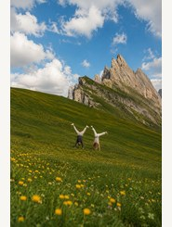 | 9:16竖版，清透自然光，保持原图山峰、草坡、花朵位置以及两人外形和服装一致。0–1秒：前景黄色野花与草叶随风轻摆，白云缓慢漂移；1–3秒：两人从原图倒立姿态以轻微慢动作完成侧手翻，腿部依次自然落下，一人略早半拍，关节运动真实；3–4秒：两人站稳后相互偏头看一眼并轻轻笑，镜头低机位小幅前推。保持手脚数量固定、四肢比例正常、落地位置不漂移。禁止山体变形、人物复制、手脚融合、服装变化、快速旋转、镜头剧烈晃动。
 | 3互动 | 2s | 中景｜城市广场喷泉前坐着亲吻；明亮、甜蜜、旅行感｜镜头平视缓慢推近，背景保留轻微生活流动 | 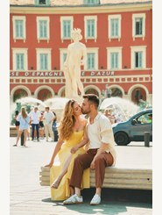 | 9:16竖版，阳光明亮柔和，保持原图情侣五官、服装、坐姿、喷泉、雕像和建筑结构不变。0–1.3秒：喷泉水花自然喷洒，远处游客和车辆仅做轻微连续移动，女孩发丝与黄色裙摆被微风带动；1.3–3.2秒：两人轻轻加深亲吻，头部只做小幅自然倾斜，肩膀与呼吸有细微起伏；3.2–4秒：两人稍微分开一点，额头靠近并露出轻松笑意。镜头全程平稳缓慢推近，景深自然。禁止改变建筑文字、生成新人物、脸部闪变、嘴部错位、手指畸形、背景跳帧。
 | 4互动 | 3s | 中近景｜长椅上两人用旧报纸遮住脸；复古、私密、俏皮｜固定构图基础上缓慢靠近，加入极轻微手持呼吸感 | 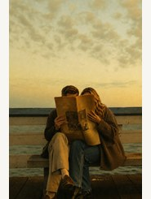 | 9:16竖版，复古胶片质感，保持原图长椅、海平线、服装、报纸尺寸和人物遮脸构图不变。0–1.2秒：天空云层缓慢变化，报纸边缘被海风轻轻掀动；1.2–2.8秒：两人肩膀自然靠得更近，女孩的手指轻轻收紧报纸边缘，男生膝盖小幅调整；2.8–4秒：报纸缓慢下降约两三厘米，只露出眼睛附近，两人隔着报纸相视而笑。镜头柔和缓慢推近，保留颗粒与暖黄色调。禁止报纸文字乱跳、完整换脸、手指增加、报纸穿透身体、背景闪烁。
 | 5高光 | 5s | 全景｜海港岩岸前正式着装的情侣完成浪漫下腰舞姿；庄重、梦幻、像婚礼誓言｜镜头沿人物右侧缓慢弧绕并轻推 | 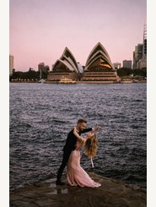 | 9:16竖版，黄昏电影感，保持悉尼歌剧院、海面、岩岸、人物礼服与面部身份不变。0–1.3秒：海面波纹和远处船只自然移动，粉紫天空缓慢加深；1.3–3.8秒：男生稳稳托住女生，从原图下腰姿态缓慢带她起身一小段，再轻柔回到优雅倾斜位置，女生裙摆和发丝随风摆动；3.8–5秒：两人保持姿态相视，呼吸自然，镜头从右侧做极慢弧形移动并轻微推近。禁止建筑扭曲、人物脚底滑动、手臂错位、裙摆粘连、五官闪变或快速舞动。
 | 6细节 | 4s | 全景｜暮色桥边路灯下并肩依靠；安静、笃定、婚后陪伴感｜镜头缓慢后拉，扩大夜色与水面空间 | 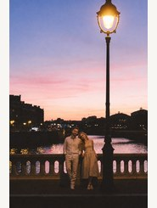 | 9:16竖版，蓝调时刻与暖色路灯形成冷暖对比，保持桥栏、路灯、城市轮廓和人物服装外形不变。0–1.2秒：路灯光晕轻微呼吸，水面倒影缓慢流动，远处灯点自然闪烁；1.2–3秒：女孩把头更放松地靠在男生肩上，男生微微侧头贴近她，两人只做细小呼吸和重心变化；3–4秒：镜头平稳缓慢后拉，让人物在夜色中稍微变小。禁止路灯形状变化、脸部重绘、身体融合、城市建筑漂移、曝光忽明忽暗。
 | 7细节 | 4s | 远景｜海边长椅上相拥看向远方；平静、成熟、时间沉淀感｜从背后缓慢推近，保持大量天空和海面留白 | 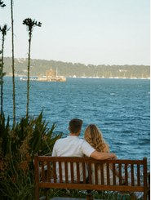 | 9:16竖版，次日清晨的清透海风感，保持原图长椅、植物、海岸线、船只、人物背影和白色服装不变。0–1.3秒：海面细浪持续向岸边推进，远处小船极慢移动，前景植物和女孩发梢轻摆；1.3–3秒：男生轻轻收紧搭在女孩肩上的手臂，女孩自然向他靠近一点，两人共同望向远方；3–4秒：镜头从背后缓慢推近，保持安静呼吸感。禁止新增人物、改变坐姿、手臂穿模、长椅变形、船只突然放大或海面跳动。
 | 8细节 | 3s | 中远景｜情侣从昏暗室内穿过门框奔向金色田野；希望、时间跃迁、章节转换｜镜头从室内跟随前移，利用门框形成自然转场 | 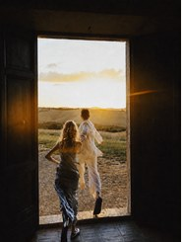 | 9:16竖版，强烈逆光但保留人物轮廓，保持原图门框、室内暗部、田野、服装和人物背影不变。0–1秒：门外光线缓慢增强，空气中的细小尘埃在光束里漂浮；1–3.2秒：两人从原图位置自然向门外跑去，男生先迈出一步，女生紧随其后，衣角与头发随动作飘动；3.2–4秒：镜头从暗室内平稳跟随前移，轻微暖色镜头光晕扫过，门框保持稳定。禁止人物穿墙、腿脚数量异常、门框弯曲、过曝吞噬主体、快速推拉或画面闪烁。
 | 9收尾 | 5s | 中景｜沙滩上父母相拥，孩子在后方进入视线；温暖、惊喜、家庭揭晓｜镜头从父母背后轻微侧移，逐步把孩子纳入视觉中心 | 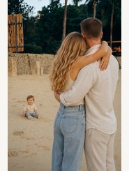 | 9:16竖版，温暖海岛自然光，保持父母与孩子的身份、服装、沙滩和背景树木结构不变。0–1.5秒：海风吹动女孩长发和两人衣料，父母维持自然拥抱；1.5–3.4秒：坐在沙地上的孩子轻轻摆动双脚，抬起一只手向父母挥两下，父母同时微微转头看向孩子；3.4–5秒：父母稍稍松开拥抱并把身体朝孩子方向转一点，镜头从背后缓慢侧移，让孩子更靠近画面中心。禁止孩子突然站立或瞬移、肢体增生、父母脸部变化、沙地纹理流动、背景人物新增。
 | 10收尾 | 5s | 中远景｜夕阳沙滩上孩子蹒跚走向张开双臂的父母；幸福、柔软、情绪高潮｜低机位缓慢推近，轻微跟随孩子 | 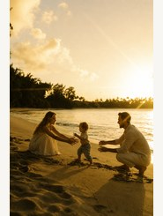 | 9:16竖版，金色夕阳与真实家庭纪实感，保持父母、孩子、服装、海岸线和逆光构图不变。0–1.6秒：海浪轻拍岸边，夕阳光斑缓慢变化，孩子保持平衡做第一个小步；1.6–3.8秒：孩子向前蹒跚走两到三步，双手微微张开，母亲和父亲都伸出双臂鼓励并自然微笑；3.8–5秒：孩子接近母亲，母亲身体稍向前迎接，父亲也靠近半步。镜头低机位平稳推近，动作略带轻柔慢放。禁止孩子脸部闪变、步态漂浮、脚陷入沙地、手指异常、人物位置跳跃或曝光闪烁。
 | 11收尾 | 5s | 远景｜从旧车车窗内望向一家三口牵手走进金色田野；余韵、陪伴、旅程仍在继续｜车内固定视角轻微后移，人物缓慢走远，结尾自然停留 | 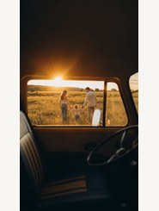 | 9:16竖版，金色落日电影感，保持车窗框、座椅、方向盘、田野和一家三口背影构图完全一致。0–1.4秒：田野麦穗随风起伏，夕阳光晕在车窗边缘轻微扩散；1.4–4秒：父母牵着孩子缓慢向田野深处走去，孩子中间轻轻跳一步，三人的手始终相连，步伐自然；4–5秒：镜头在车内极轻微后移，人物逐渐变小，夕阳压低，最后保持0.4秒稳定画面便于淡出。禁止车内结构变化、人物转身换脸、手臂断开、孩子比例改变、地面漂移、镜头突然摇晃。
 | 12收尾 | 3s |  | 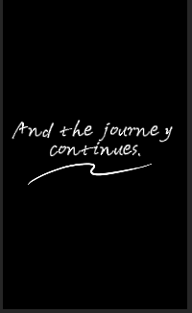 |  | 定制字幕
 | 总时长 | 45s | 建议统一生成参数：9:16竖版、24fps、单镜头4–5秒；人物镜头优先低运动幅度，首尾各保留约0.3秒稳定画面，后期按“清晨→白昼→黄昏→蓝调→次日→家庭金色时刻”顺序衔接。

